법인카드 신규 신청
화면명 |  | 법인카드 신청서 | 화면영문명 | ReqBizCardUseLimit
화면URL |  | http://ekp.smiledev.net/eNovator/GSWF/WebPage/ApprovalForms/ApprovalFormCtrl.aspx?formLang=&rqPage=&formID=336&FormFileName=/Storage/GSWF/eNovForms/ko/ReqBizCardUseLimit_001.htm&originpid=&adjunctDeptCd=
진입경로 |  | 전자결재 > 결재문서작성 > 재무 > 법인카드 신청서
화면설명 |  | 법인카드 신청서를 작성 할 수 있는 화면

1
2
3
4
5
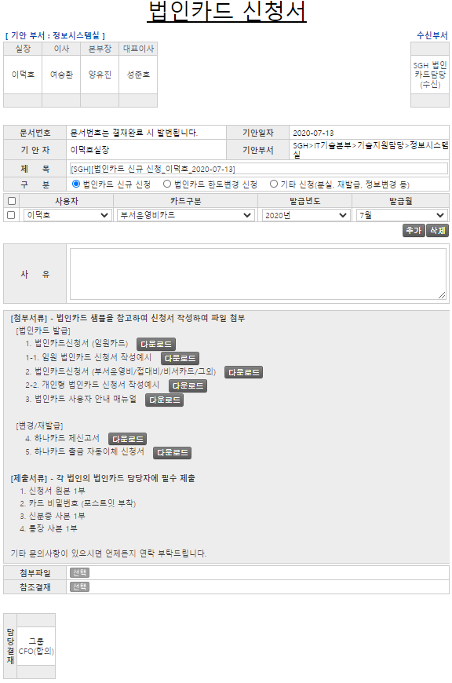

주요 기능정의
 | 기능명 | 기능설명 |  |  | 함수명
1 | 구분 | 법인카드의 신청 구분 선택 |  |  | changeFormInfo
2 | 사용자 | 신규 카드 요청 사용자 설정
3 | 카드구분 | 카드 구분에 따른 위임전결 규정을 설정 |  |  | ChangeCardDiv
4 | 발급년도 | 신규 신청카드 발급년도 선택
5 | 발급월 | 신규 신청카드 발급월 선택
주요 메소드 정의
호출Controller |  | 메소드명 | 메소드 설명
 | ApprovalDocDPLineCheckAjax.ashx.cs | ProcessRequest | 양식 위임규정에 따른 결재선 반환 |  |  | mode : SET_DP_APPLINE_ID | EKP_WORKFLOW | USP_UAN_DELEGATED_APPROVAL_LINE_SELECT
2 | GetLegacyData.aspx.cs | GetExecutiveList | 양식 로드 시 사용자 항목 SelectBox 세팅 |  |  | mode : GetExecutiveList | EKPETC | up_Executive_Get_List
추가사항(기타 사항을 자유롭게 기재)
1. 법인카드 신청 구분에 따라 위임 전결 규정 변경 - 부서운영비카드, 기타카드(비서카드, 하이패스카드 등) - 접대비카드 - 임원카드

법인카드 한도변경 신청
화면명 |  | 법인카드 신청서 | 화면영문명 | ReqBizCardUseLimit
화면URL |  | http://ekp.smiledev.net/eNovator/GSWF/WebPage/ApprovalForms/ApprovalFormCtrl.aspx?formLang=&rqPage=&formID=336&FormFileName=/Storage/GSWF/eNovForms/ko/ReqBizCardUseLimit_001.htm&originpid=&adjunctDeptCd=
진입경로 |  | 전자결재 > 결재문서작성 > 재무 > 법인카드 신청서
화면설명 |  | 법인카드 신청서를 작성 할 수 있는 화면

2
3
1
4
5
6
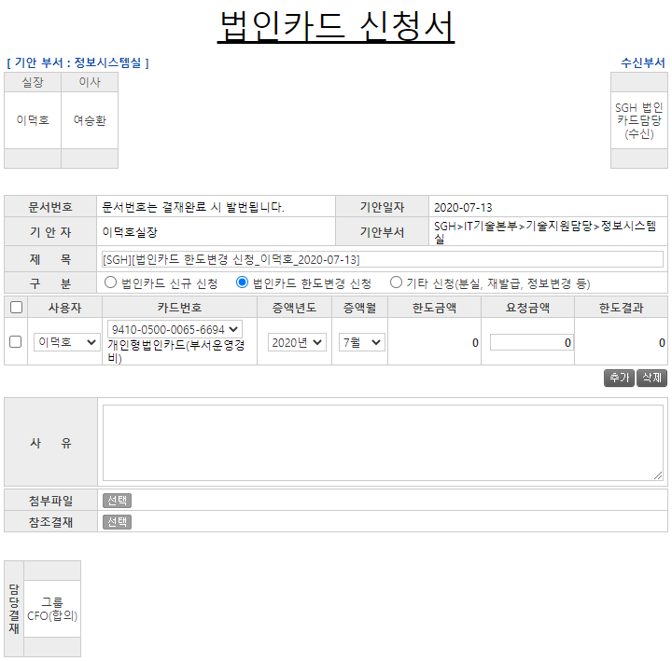

주요 기능정의
 | 기능명 | 기능설명 |  |  | 함수명
1 | 구분 | 법인카드의 신청 구분 선택 |  |  | changeFormInfo
2 | 사용자 | 한도변경 신청 사용자 설정 |  |  | GetCardNumber
3 | 카드번호 | 카드 구분에 따른 위임전결 규정을 설정 |  |  | GetRemindPrice
4 | 증액년도 | 카드 한도변경 증액년도 선택 |  |  | fnPriceResult
5 | 증액월 | 카드 한도변경 증액월 선택 |  |  | fnPriceResult
6 | 요청금액 | 카드 한도변경 증액 요청 금액 |  |  | fnDeligate
주요 메소드 정의
호출Controller |  | 메소드명 | 메소드 설명
 | ApprovalDocDPLineCheckAjax.ashx.cs | ProcessRequest | 양식 위임규정에 따른 결재선 반환 |  |  | mode : SET_DP_APPLINE_ID | EKP_WORKFLOW | USP_UAN_DELEGATED_APPROVAL_LINE_SELECT
2 | GetLegacyData.aspx.cs | GetExecutiveList | 양식 로드 시 사용자 항목 SelectBox 세팅 |  |  | mode : GetExecutiveList | EKPETC | up_Executive_Get_List
2 |  | GetEmpInfo | ERP 사원정보 가져오기 |  |  | mode : GetEmpInfo | SGERP | SG_SHRIFEmpInQuery
2 |  | GetCardNumberAll | 해당 사용자의 카드정보 가져오기 |  |  | mode : GetCardNumberAll | SGERP | SG_SDAIFCardALLQuery
3 |  | GetCardLimitPrice | 한도금액, 사용금액, 상신금액 가져오기 |  |  | mode : GetCardLimitPrice | SGERP | SG_SDAIFCardLimitAmtQuery

추가사항(기타 사항을 자유롭게 기재)

기타 신청(분실, 재발급, 정보변경 등)
화면명 |  | 법인카드 신청서 | 화면영문명 | ReqBizCardUseLimit
화면URL |  | http://ekp.smiledev.net/eNovator/GSWF/WebPage/ApprovalForms/ApprovalFormCtrl.aspx?formLang=&rqPage=&formID=336&FormFileName=/Storage/GSWF/eNovForms/ko/ReqBizCardUseLimit_001.htm&originpid=&adjunctDeptCd=
진입경로 |  | 전자결재 > 결재문서작성 > 재무 > 법인카드 신청서
화면설명 |  | 법인카드 신청서를 작성 할 수 있는 화면

2
1
3
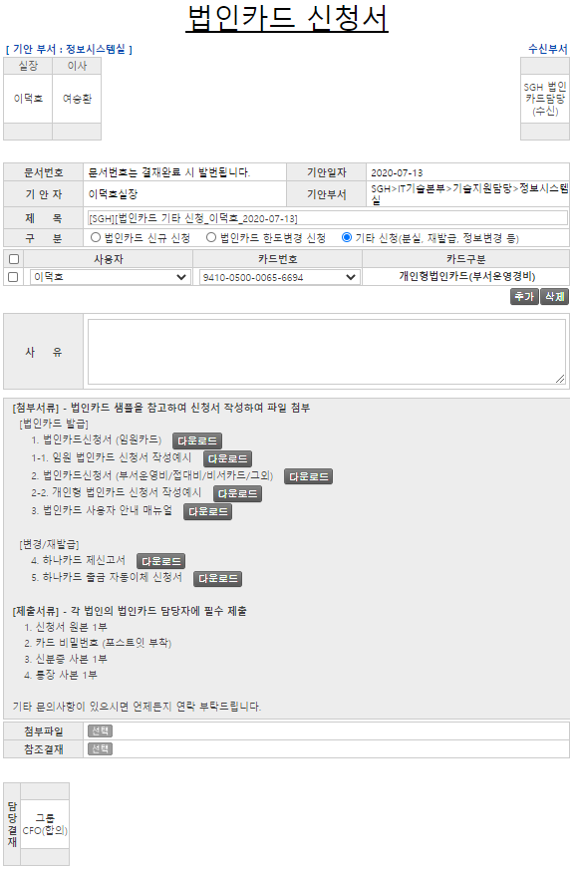

주요 기능정의
 | 기능명 | 기능설명 |  |  | 함수명
1 | 구분 | 법인카드의 신청 구분 선택 |  |  | changeFormInfo
2 | 사용자 | 한도변경 신청 사용자 설정 |  |  | GetCardNumber
3 | 카드번호 | 카드 구분에 따른 위임전결 규정을 설정 |  |  | GetCardDivText
주요 메소드 정의
호출Controller |  | 메소드명 | 메소드 설명
 | ApprovalDocDPLineCheckAjax.ashx.cs | ProcessRequest | 양식 위임규정에 따른 결재선 반환 |  |  | mode : SET_DP_APPLINE_ID | EKPORG | USP_UAN_DELEGATED_APPROVAL_LINE_SELECT
2 | GetLegacyData.aspx.cs | GetExecutiveList | 양식 로드 시 사용자 항목 SelectBox 세팅 |  |  | mode : GetExecutiveList | EKPETC | up_Executive_Get_List
2 |  | GetEmpInfo | ERP 사원정보 가져오기 |  |  | mode : GetEmpInfo | SGERP | SG_SHRIFEmpInQuery
2 |  | GetCardNumberAll | 해당 사용자의 카드정보 가져오기 |  |  | mode : GetCardNumberAll | SGERP | SG_SDAIFCardALLQuery
추가사항(기타 사항을 자유롭게 기재)

